关系图
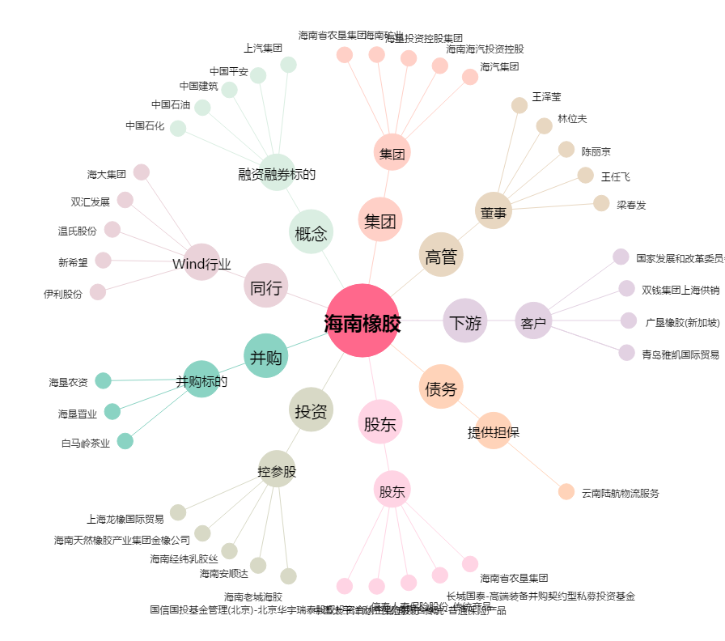
海南橡胶[601118.SH] - 关系概览图

